Sheet1
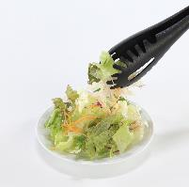

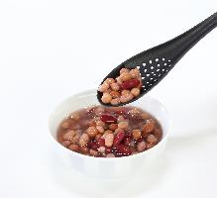
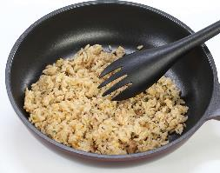
提 案 書

マルチトング5（ファイブ） |  | 参考上代 | ¥1,500 | 販売価格
 |  | （税別） |  | （税別）
【JAN】 | 4562121884816
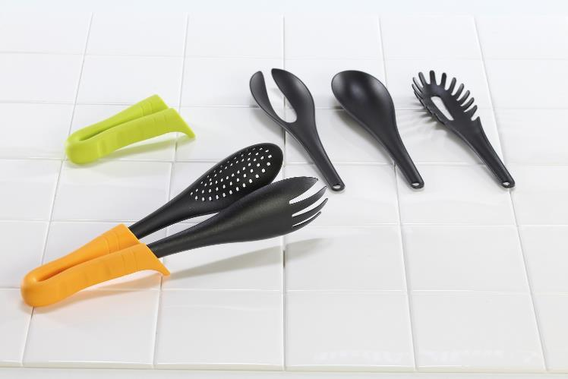 |  |  | 【商品番号】 6631 【本体サイズ】 使用時：全長275mm パーツ：53×200×15mm・61g 持ち手：全長120mm・86g 【パッケージサイズ】 360×220×40mm・371g 【個装形態】 化粧箱入 【色・柄】 オレンジ・グリーン（色指定不可） 【材質】 ナイロン・TPR・ポリプロピレン 【入数】 30 【セット内容】 ハンドル・穴あきスプーン・パスタレードル・フォーク・スプーン・先割れレードル 【商品説明】 お料理に合わせてトングの先をセレクトできる便利なトングセット。グリップの形状により先端が浮き上がるので調理台に触れず衛生的です。 【生産国】 中国

